Опции
Аксесуары
Артикул ТМР | ФОТО | ОПИСАНИЕ | Цена РРЦ, руб
S121110072 |  | Термостат комнатный WI-FI | 17,599 ₽
*Актуальный курс Euro необходимо смотреть на сайте https://www.kituramirus.com/
Дымоходы
Артикул ТМР | ФОТО | ОПИСАНИЕ | Цена РРЦ, руб
E91E900066 | 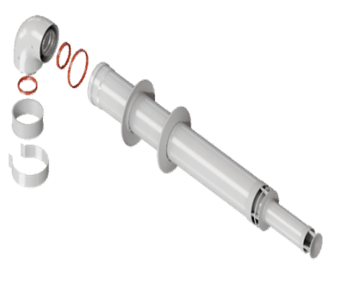 | Дымоход коаксиальный 60/100, комплект с антиобледенителем L=1000 мм. (Рабочая длина 750 мм) Материал – сталь/алюминий. | 3,499 ₽
E91E900068 |  | Дымоход коаксиальный 60/100, удлинение L=1000 мм Материал – сталь/алюминий. | 1,999 ₽
E91E900069 |  | Дымоход коаксиальный 60/100, удлинение L=500 мм Материал – сталь/алюминий. | 1,199 ₽
E91E900094 |  | Дымоход коаксиальный 60/100, удлинение L=250 мм Материал – сталь/алюминий. | 899 ₽
E91E900081 |  | Дымоход коаксиальный 60/100, Отвод промежуточный 90 град Материал – сталь/алюминий. | 1,499 ₽
E91E900082 |  | Дымоход коаксиальный 60/100, Отвод промежуточный 45 град Материал – сталь/алюминий. | 1,499 ₽
E91E900085 |  | Дымоход коаксиальный 60/100, Конденсатоотводчик. Материал – сталь/алюминий. | 2,599 ₽
E91E900084 |  | Дымоход коаксиальный 60/100, Отвод стартовый 90 град Материал – сталь/алюминий. | 1,899 ₽
E91E900083 |  | Дымоход коаксиальный 60/100, Отвод стартовый вертикальный. Материал – сталь/алюминий. | 1,299 ₽
E91E900071 |  | Моноблочный адаптер для перехода на раздельные трубы диам. 80/80 | 2,299 ₽
E91E900072 |  | Переходной комплект для раздельных труб.диам. 80/80 мм, Материа - алюминий | 2,099 ₽
E91E900073 |  | Удлинение, диаметр 80 мм L=1000 мм, алюминий | 1,199 ₽
E91E900074 |  | Удлинение, диаметр 80 мм L=500 мм, алюминий | 799 ₽
E91E900075 |  | Удлинение, диаметр 80 мм L=250 мм, алюминий | 599 ₽
E91E900076 |  | Отвод, диаметр 80 мм 90 градусов, алюминий | 899 ₽
E91E900077 |  | Отвод, диам. 80 мм 45 градусов, алюминий | 999 ₽
E91E900078 |  | Наконечник, диам. 80 мм, алюминий | 799 ₽
E91E900086 |  | Дымоход из нерж. стали, универсальный комплект F75/78/80. В комплект входят: - труба 1000 мм - труба 500 мм - декоративная накладка, 2 шт. - колено 90 град. - переходник F75/78/80 - наконечник с защитной решеткой | 7,399 ₽
E91E900087 |  | Дымоход из нерж. стали, труба одностенная F80, 1000 мм | 1,699 ₽
E91E900088 |  | Дымоход из нерж. стали, труба одностенная F80, 500 мм | 1,199 ₽
E91E900089 |  | Дымоход из нерж. стали, труба одностенная F80, 250 мм | 699 ₽
E91E900090 |  | Дымоход из нерж. стали, колено одностенное F80, 90 град. | 1,699 ₽
E91E900091 |  | Дымоход из нерж. стали,м колено одностенное F80, 45 град. | 1,899 ₽
E91E900092 |  | Дымоход из нерж. стали, тройник одностенный F80, 90 град. с конденсатоотводчиком | 2,599 ₽
E91E900093 |  | Дымоход из нерж. стали, переходник универсальный F75/78/80 | 1,199 ₽

